Sheet1
decoder 1 to 2 |  |  |  |  | abs/min/max |  |  |  |  | ABS | MIN/MAX | RS |  | ADD/SUB/MAX |  |  |  | MIN/MAX | RS |  | controller |  |  |  |  | controller
ENB | I | O1 | O2 |  |  | B[7] | X[7] | S1 | S0 | R[0] | R[1] | R[2] |  |  | Y[7] | S1 | S0 | R[0] | R[1] |  | state | WE1 | RE1 | WE2 | RE2 | state | WA1 | RA1 | WA2 | RA2 | T_IN1 | T_IN2 | T_R1 | T_R2 | T_BUS3 | T_BUS4 | AU1[1] | AU1[0] | AU2[1] | AU2[0] | WA3[1] | WA3[0] | RA3[1] | RA3[0] | T_SH3 | T_R3 | T_R4 | T_R5 | T_AU2 | WE3 | RE3 | WE4 | RE4 | WE5 | RE5
0 | 0 | 0 | 0 | 0 | ABS | 0 | 0 | 0 | 0 | 0 | X | 1 | ADD | A+B+0 | 0 | 0 | 0 | X | 0 |  | 0 | 1 | 1 | 1 | 1 | 0 | 0 | x | 0 | x | 1 | 1 | 0 | 0 | 0 | 0 | x | x | 0 | 1 | 0 | 1 | 0 | 0 | 0 | 0 | 1 | 0 | 1 | 1 | 1 | x | x | x | x
0 | 1 | 0 | 0 | 1 | MIN | 0 | 0 | 0 | 1 | X | 1 | 0 | SUB | A+B'+1 | 0 | 0 | 1 | X | 0 |  | 1 | 1 | 1 | 1 | 1 | 1 | 1 | 0 | x | x | 0 | 0 | 1 | 0 | 1 | 0 | 0 | 0 | 0 | 0 | 1 | 0 | 0 | 1 | 0 | 0 | 0 | 1 | 1 | 1 | 1 | x | x | x | x
1 | 0 | 1 | 0 | 2 | MAX | 0 | 0 | 1 | 0 | X | 0 | 0 | MAX | A+B'+1 | 0 | 1 | 0 | 0 | 1 |  | 2 | 1 | 1 | 1 | 1 | 2 | x | x | 1 | 0 | 0 | 0 | 0 | 1 | 0 | 1 | 0 | 0 | 1 | 0 | 1 | 1 | 1 | 0 | 0 | 0 | 1 | 0 | 1 | 1 | 1 | x | x | x | x
1 | 1 | 0 | 1 | 3 |  | 0 | 0 | 1 | 1 | X | X | X |  |  | 0 | 1 | 1 | X | X |  | 3 | 1 | 1 | 1 | 1 | 3 | x | 1 | x | 1 | 0 | 0 | 0 | 1 | 0 | 0 | 0 | 1 | x | X | x | X | 1 | 1 | 0 | 1 | 0 | 0 | 0 | 1 | 1 | x | x | 1 | x
O1 = EN*I' | O2 = EN*I |  |  | 4 | ABS | 0 | 1 | 0 | 0 | 0 | X | 1 | ADD | A+B+0 | 1 | 0 | 0 | X | 0 |  | 4 | 1 | 1 | 1 | 1 | 4 | x | 1 | x | 1 | 0 | 0 | 0 | 1 | 0 | 0 | 1 | 0 | x | X | 0 | 0 | x | X | 1 | 0 | 0 | 0 | 0 | 1 | 1 | 1 | x | 0 | x
 |  |  |  | 5 | MIN | 0 | 1 | 0 | 1 | X | 0 | 0 | SUB | A+B'+1 | 1 | 0 | 1 | X | 0 |  | 5 | 1 | 1 | 1 | 1 | 5 | 0 | x | 0 | x | 1 | 1 | 0 | 0 | 0 | 0 | x | x | 0 | 1 | 0 | 1 | 0 | 0 | 0 | 0 | 1 | 0 | 1 | 1 | 1 | 0 | 1 | 0 | x
 |  |  |  | 6 | MAX | 0 | 1 | 1 | 0 | X | 1 | 0 | MAX | A+B'+1 | 1 | 1 | 0 | 1 | 1 |  | 6 | 1 | 1 | 1 | 1 | 6 | 1 | 0 | x | x | 0 | 0 | 1 | 0 | 1 | 0 | 0 | 0 | 0 | 0 | 1 | 0 | 0 | 1 | 0 | 0 | 0 | 1 | 1 | 1 | 1 | 0 | x | 0 | 1
 |  |  |  | 7 |  | 0 | 1 | 1 | 1 | X | X | X |  |  | 1 | 1 | 1 | X | X |  | 7 | 1 | 1 | 1 | 1 | 7 | x | x | 1 | 0 | 0 | 0 | 0 | 1 | 0 | 1 | 0 | 0 | 1 | 0 | 1 | 1 | 1 | 0 | 0 | 0 | 1 | 0 | 1 | 1 | 1 | 0 | 1 | 0 | x
 |  |  |  | 8 | ABS | 1 | 0 | 0 | 0 | 1 | X | 1 |  |  |  |  |  | Y7 | S1 |  | 8 | 1 | 1 | 1 | 1 | 8 | x | 1 | x | 1 | 0 | 0 | 0 | 1 | 0 | 0 | 0 | 1 | x | X | x | X | 1 | 1 | 0 | 1 | 0 | 0 | 0 | 1 | 1 | x | x | x | x
 |  |  |  | 9 | MIN | 1 | 0 | 0 | 1 | X | 1 | 0 |  | C = S1 + S0 |  |  |  |  |  |  | 9 | 1 | 1 | 1 | 1 | 9 | x | 1 | x | 1 | 0 | 0 | 0 | 1 | 0 | 0 | 1 | 0 | x | X | 0 | 0 | x | X | 1 | 0 | 0 | 0 | 0
 |  |  |  | 10 | MAX | 1 | 0 | 1 | 0 | X | 0 | 0 |  |  |  |  |  |  |  |  |  | Q1' | Q0 + Q2 | Q0' | Q1 + Q2 |  |  |  |  |  | Q3'Q2'Q1'Q0' |  |  | Q1 + Q0' |  | Q1 |  | Q1Q0 |  | Q1' |  | Q0 |  | Q0' |  | Q3 |  | Q0' |  |  | Q0 + Q1 + Q2' |  | 1 |  | Q0'
 |  |  |  | 11 |  | 1 | 0 | 1 | 1 | X | X | X |  |  |  |  |  |  |  |  |  |  |  |  |  |  | Q0 | Q1 + Q0' | Q1 | Q0 + Q1' |  |  | Q2'Q1' |  | Q0 |  | Q1'Q0' |  | Q1Q0 |  | Q1 |  | Q1Q0 + Q1'Q0' |  | Q1'Q0' |  | Q0 |  | Q0 + Q1 | Q3' |  | Q1'Q0' |  | Q2'
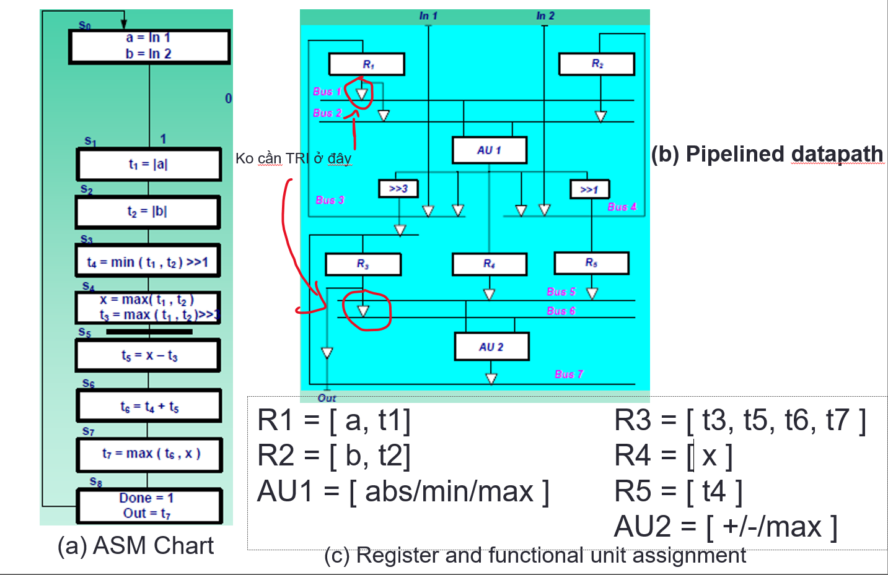
 |  |  |  | 12 | ABS | 1 | 1 | 0 | 0 | 1 | X | 1 |  |  |  |  |  |  |  | ver2 x = 0 |  | Q3'Q2'Q1' | Q3'Q2'Q0 + Q3'Q2Q1'Q0' | Q3'Q2'Q0' | Q3'Q2'Q1 + Q3'Q2Q1'Q0' |  | Q3'Q2'Q1'Q0 | Q3'Q2'Q1Q0 + Q3'Q2Q1'Q0' | Q3'Q2'Q1Q0' | Q3'Q2'Q1Q0 + Q3'Q2Q1'Q0' | Q3'Q2'Q1'Q0' |  | Q3'Q2'Q1'Q0 | Q3'Q2'Q1 + Q3'Q2Q1'Q0' | Q3'Q2'Q1'Q0 | Q3'Q2'Q1Q0' | Q3'Q2Q1'Q0' | Q3'Q2'Q1Q0 | Q3'Q2Q1Q0 | Q3'Q2Q1'Q0 | Q3'Q2Q1 | Q3'Q2Q0 | Q3'Q2Q1Q0 + Q3Q2'Q1'Q0' | Q3'Q2Q1Q0' + Q3Q2'Q1'Q0' | Q3'Q2Q1'Q0' | Q3Q2'Q1'Q0' | Q3'Q2Q0 | Q3'Q2Q1Q0' | Q3'Q2Q0 + Q3'Q2Q1 | Q3'Q2 | Q3'Q2Q0 + Q3'Q2Q1 + Q3Q2'Q1'Q0' | Q3'Q2Q1'Q0' | Q3'Q2Q0 | Q3'Q2'Q1Q0 | Q3'Q2Q1Q0'
 |  |  |  | 13 | MIN | 1 | 1 | 0 | 1 | X | 0 | 0 |  |  |  |  |  |  |  |  |  | 01 | 134 | 02 | 234 |  | 1 | 34 | 2 | 34 | 0 | 0 | 1 | 234 | 1 | 2 | 4 | 3 | 7 | 5 | 67 | 57 | 78 | 68 | 4 | 8 | 57 | 6 | 567 | 4567 | 5678 | 4 | 57 | 3 | 6
 |  |  |  | 14 | MAX | 1 | 1 | 1 | 0 | X | 1 | 0
 |  |  |  | 15 |  | 1 | 1 | 1 | 1 | X | X | X |  |  |  |  |  |  |  |  |  |  |  |  |  |  | X |  |  |  |  | start lan 2 tu s5
 |  |  |  |  |  |  |  |  |  | B[7] | X7'S1' + X7S0' | S1'S0' |  |  |  |  |  |  |  |  |  |  |  |  |  | state | WA1 | RA1 | WA2 | RA2 | T_IN1 | T_IN2 | T_R1 | T_R2 | T_BUS3 | T_BUS4 | AU1 | AU2 | WA3 | RA3 | T_SH3 | T_R3 | T_R4 | T_R5 | T_AU2 | WE1 | RE1 | WE2 | RE2 | WE3 | RE3 | WE4 | RE4 | WE5 | RE5
 |  |  |  |  |  |  |  |  |  |  |  |  |  |  |  |  |  |  |  |  |  |  |  |  |  | 0_5 | 0 | x | 0 | x | 1 | 1 | 0 | 0 | 0 | 0 | X | 1 | 1 | 0 | 0 | 0 | 1 | 0 | 1 | 1 | 0 | 1 | 0 | 1 | 1 | 0 | 1 | 0 | 0 | S0
 | DEM 0->8 |  |  |  |  |  |  |  |  |  |  |  |  |  |  |  |  |  |  |  |  |  |  |  |  | 1_6 | 1 | 0 | X | X | 0 | 0 | 1 | 0 | 1 | 0 | 0 | 0 | 2 | 1 | 0 | 0 | 0 | 1 | 1 | 1 | 1 | 0 | 0 | 1 | 1 | 0 | 0 | 0 | 1 | S1
 | Q3 | Q2 | Q1 | Q0 |  | D3 | D2 | D1 | D0 |  |  |  |  |  |  |  |  |  |  |  |  |  |  |  |  | 2_7 | 0 | X | 1 | 0 | 0 | 0 | 0 | 1 | 0 | 1 | 0 | 2 | 3 | 2 | 0 | 0 | 1 | 0 | 1 | 0 | 0 | 1 | 1 | 1 | 1 | 0 | 1 | 0 | 0 | S2
 | 0 | 0 | 0 | 0 | 0 | 0 | 0 | 0 | 1 |  |  |  |  |  |  |  |  |  |  |  |  |  |  |  |  | 3_8 (DONE) | 0 | 1 | X | 1 | 0 | 0 | 0 | 1 | 0 | 0 | 1 | X | X | 3 | 0 | 1 | 0 | 0 | 0 | 0 | 1 | 0 | 1 | 0 | 1 | 0 | 0 | 1 | 0 | S3
 | 0 | 0 | 0 | 1 | 1 | 0 | 0 | 1 | 0 |  |  |  |  |  |  |  |  |  |  |  |  |  |  |  |  | 4_9 | 0 | 1 | X | 1 | 0 | 0 | 0 | 1 | 0 | 0 | 2 | X | 0 | 3 | 1 | 1 | 0 | 0 | 0 | 0 | 1 | 0 | 1 | 1 | 1 | 1 | 0 | 0 | 0 | S4
 | 0 | 0 | 1 | 0 | 2 | 0 | 0 | 1 | 1 |  |  |  |  |  |  |  |  |  |  |  |  |  |  |  |  |  | Q2'Q1'Q0 | Q2'Q1 + Q1'Q0' | Q2'Q1 | Q2'Q0 + Q1'Q0' | Q2'Q1'Q0' | Q2'Q1'Q0' | Q2'Q1'Q0 | Q2'Q1 + Q2Q1'Q0' | Q2'Q1'Q0 | Q2'Q1Q0' | Q1'Q0'/Q2'Q1Q0 | Q2'Q1/Q1'Q0' | Q2'Q0 + Q2'Q1/Q2'Q0' | Q2'Q1 + Q2Q1'Q0'/Q2'Q0 + Q2Q1'Q0' | Q2Q1'Q0' | Q2'Q1Q0 + Q2Q1'Q0' | Q2'Q0' | Q2'Q1'Q0 | Q2'Q1' + Q2'Q0' | Q2'Q1' |  | Q2'Q0' |  | Q2'Q1' + Q2'Q0' + Q1'Q0' |  |  |  | Q2'Q1Q0
 | 0 | 0 | 1 | 1 | 3 | 0 | 1 | 0 | 0 |  |  |  |  |  |  |  |  |  |  |  |  |  |  |  |  | 5_0 | 0 | x | 0 | x | 1 | 1 | 0 | 0 | 0 | 0 | X | 1 | 1 | 0 | 0 | 0 | 1 | 0 | 1
 | 0 | 1 | 0 | 0 | 4 | 0 | 1 | 0 | 1 |  |  |  |  |  |  |  |  |  |  |  |  |  |  |  |  | 6_1 | 1 | 0 | X | X | 0 | 0 | 1 | 0 | 1 | 0 | 0 | 0 | 2 | 1 | 0 | 0 | 0 | 1 | 1
 | 0 | 1 | 0 | 1 | 5 | 0 | 1 | 1 | 0 |  |  |  |  |  |  |  |  |  |  |  |  |  |  |  |  | 7_2 | X | X | 1 | 0 | 0 | 0 | 0 | 1 | 0 | 1 | 0 | 2 | 3 | 2 | 0 | 0 | 1 | 0 | 1
 | 0 | 1 | 1 | 0 | 6 | 0 | 1 | 1 | 1 |  |  |  |  |  |  |  |  |  |  |  |  |  |  |  |  | 8_3 (DONE) | X | 1 | X | 1 | 0 | 0 | 0 | 1 | 0 | 0 | 1 | X | X | 3 | 0 | 1 | 0 | 0 | 0
 | 0 | 1 | 1 | 1 | 7 | 1 | 0 | 0 | 0 |  |  |  |  |  |  |  |  |  |  |  |  |  |  |  |  | 7_4 | X | 1 | X | 1 | 0 | 0 | 0 | 1 | 0 | 0 | 2 | X | X | 3 | 0 | 1 | 0 | 0 | 0
 | 1 | 0 | 0 | 0 | 8 | 0 | 0 | 0 | 0
 | 1 | 0 | 0 | 1 | 9 | 0 | 0 | 0 | 0
 | 1 | 0 | 1 | 0 | 10 | 0 | 0 | 0 | 0
 | 1 | 0 | 1 | 1 | 11 | 0 | 0 | 0 | 0 |  |  |  |  |  |  |  |  |  |  |  |  |  |  |  |  |  |  |  | Q2 | Q1 | Q0 |  | D2 | D1 | D0
 | 1 | 1 | 0 | 0 | 12 | 0 | 0 | 0 | 0 |  |  |  |  |  |  |  |  |  |  |  |  |  |  |  |  |  |  |  | 0 | 0 | 0 | 0 | 0 | 0 | 1
 | 1 | 1 | 0 | 1 | 13 | 0 | 0 | 0 | 0 |  |  |  |  |  |  |  |  |  |  |  |  |  |  |  |  |  |  |  | 0 | 0 | 1 | 1 | 0 | 1 | 0
 | 1 | 1 | 1 | 0 | 14 | 0 | 0 | 0 | 0 |  |  |  |  |  |  |  |  |  |  |  |  |  |  |  |  |  |  |  | 0 | 1 | 0 | 2 | 0 | 1 | 1
 | 1 | 1 | 1 | 1 | 15 | 0 | 0 | 0 | 0 |  |  |  |  |  |  |  |  |  |  |  |  |  |  |  |  |  |  |  | 0 | 1 | 1 | 3 | 1 | 0 | 0
 |  |  |  |  |  | Q3'Q2Q1Q0 |  |  |  |  |  |  |  |  |  |  |  |  |  |  |  |  |  |  |  |  |  |  | 1 | 0 | 0 | 4 | 0 | 0 | 0
 |  |  |  |  |  |  | Q3'Q2'Q1Q0 + Q3'Q2Q1' + Q3'Q2Q0' |  |  |  |  |  |  |  |  |  |  |  |  |  |  |  |  |  |  |  |  |  | 1 | 0 | 1 | 5 | 0 | 0 | 0
 |  |  |  |  |  |  |  | Q3'Q1'Q0 + Q3'Q1Q0' |  |  |  |  |  |  |  |  |  |  |  |  |  |  |  |  |  |  |  |  | 1 | 1 | 0 | 6 | 0 | 0 | 0
 |  |  |  |  |  |  |  |  | Q3'Q0' |  |  |  |  |  |  |  |  |  |  |  |  |  |  |  |  |  |  |  | 1 | 1 | 1 | 7 | 0 | 0 | 0
 |  |  |  |  |  |  |  |  |  |  |  |  |  |  |  |  |  |  |  |  |  |  |  |  |  |  |  |  |  |  |  |  | Q2'Q1Q0
 |  |  |  |  |  |  |  |  |  |  |  |  |  |  |  |  |  |  |  |  |  |  |  |  |  |  |  |  |  |  |  |  |  | Q2'Q1'Q0 + Q2'Q1Q0'
 |  |  |  |  |  |  |  |  |  |  |  |  |  |  |  |  |  |  |  |  |  |  |  |  |  |  |  |  |  |  |  |  |  |  | Q2'Q1Q0'

